Чист. форма
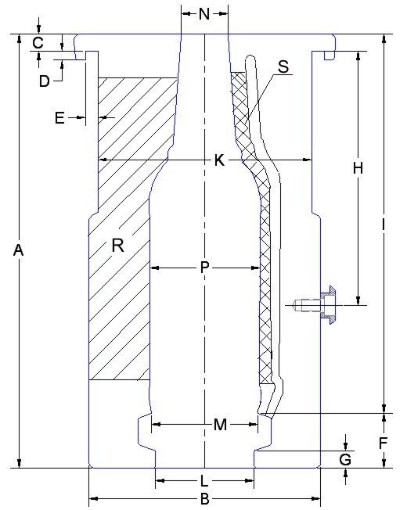
 |  |  | ЛИСТ ОСМОТРА |  |  | Количество | 26
 |  |  | Чистовая форма

Изготовитель: |  | BIE
Название: |  | X-28МСА-500-1 (Франкония 0,5 л.)
Замеры: |  | 0 |  |  |  | Дата: | 0

Код | Размер | + Tol. | - Tol. | Замер | Инструмент для измерения
Состояние замков |  |  |  |  | В ручную
M |  | 0.05 | 0.00 | +/- | Сопряжение с поддоном, визуально
N |  | 0.02 | -0.02 | мм | Штангенциркуль
P |  | 0.05 | -0.05 | мм | Штангенциркуль
R |  | 0.02 | -0.02 | мм | Щуп, лекальная линейка
S |  | 0.02 | -0.02 | мм | Щуп, лекальная линейка
Наличие вакуумных отверстий |  |  |  | +/- | Визуально
Наличие гравировки |  |  |  | +/- | Визуально

Код | Размер | + Tol. | - Tol. | Замер | Инструмент для измерения
Состояние замков |  |  |  |  | В ручную
M |  | 0.05 | 0.00 | +/- | Сопряжение с поддоном, визуально
N |  | 0.02 | -0.02 | мм | Штангенциркуль
P |  | 0.05 | -0.05 | мм | Штангенциркуль
R |  | 0.02 | -0.02 | мм | Щуп, лекальная линейка
S |  | 0.02 | -0.02 | мм | Щуп, лекальная линейка
Наличие вакуумных отверстий |  |  |  | +/- | Визуально
Наличие гравировки |  |  |  | +/- | Визуально
Код | Размер | + Tol. | - Tol. | Замер | Инструмент для измерения
Состояние замков |  |  |  |  | В ручную
M |  | 0.05 | 0.00 | +/- | Сопряжение с поддоном, визуально
N |  | 0.02 | -0.02 | мм | Штангенциркуль
P |  | 0.05 | -0.05 | мм | Штангенциркуль
R |  | 0.02 | -0.02 | мм | Щуп, лекальная линейка
S |  | 0.02 | -0.02 | мм | Щуп, лекальная линейка
Наличие вакуумных отверстий |  |  |  | +/- | Визуально
Наличие гравировки |  |  |  | +/- | Визуально

 |  |  |  |  |  |  | Слесарь-инструментальщик
 |  |  |  |  |  |  |  | подпись | ФИО

Чист. поддон
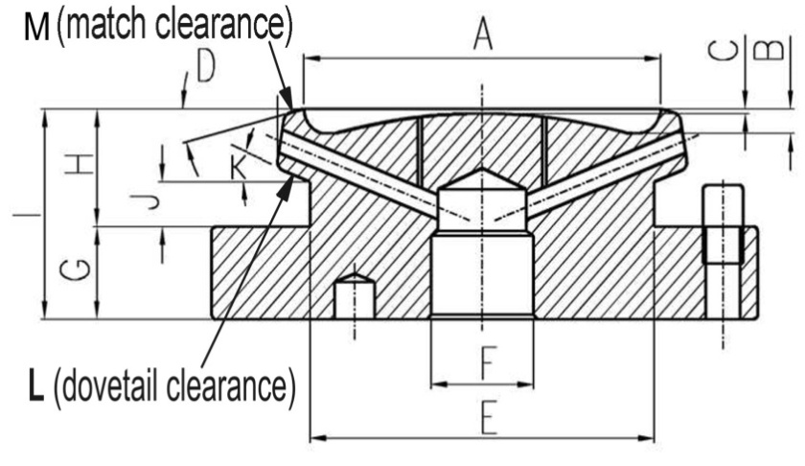
0 |  |  | ЛИСТ ОСМОТРА |  |  | Количество | 25
 |  |  | Чистовой поддон

Изготовитель: |  | BIE
Название: |  | X-28МСА-500-1 (Франкония 0,5 л.)
Замеры: |  | 0 |  |  |  | Дата: | 0

Код | Размер | + Tol. | - Tol. | Замер | Инструмент для измерения
A |  | 0.05 | 0.00 | +/- | Сопряжение с формой, визуально
F | 25.50 | 0.10 | 0.00 | мм | Штангенциркуль
G |  | 0.10 | -0.10 | мм | Штангенциркуль
I |  | 0.10 | -0.10 | мм | Штангенциркуль
Совпадение отверстий с плитой охлаждения |  |  |  | +/- | Визуально
Полная высота |  |  |  |  | Штангенрейсмус
Наличие гравировки |  |  |  | +/- | Визуально

 |  |  |  |  |  |  |  | Слесарь-инструментальщик
 |  |  |  |  |  |  |  |  | подпись | ФИО

Черн. форма
 |  |  | ЛИСТ ОСМОТРА |  |  | Количество | 26
 |  |  | Черновая форма

Изготовитель: |  | BIE
Название: |  | X-28МСА-500-1 (Франкония 0,5 л.)
Замеры: |  | 0 |  |  |  | Дата: | 0 |  | 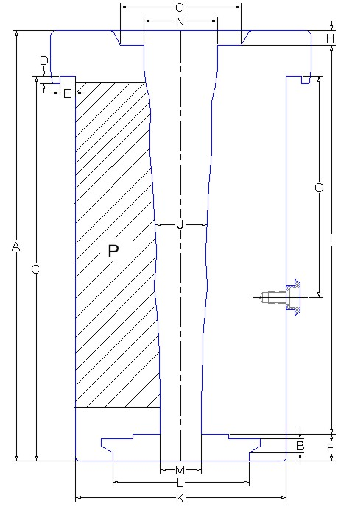

Код | Размер | + Tol. | - Tol. | Замер | Инструмент для измерения
Состояние замков |  |  |  |  | В ручную
M |  | 0.05 | 0.00 | мм | Штангенциркуль
N |  | 0.05 | 0.00 | мм | Сопряжение с поддоном
P |  | 0.02 | -0.02 | мм | Щуп, лекальная линейка
Код | Размер | + Tol. | - Tol. | Замер | Инструмент для измерения
Состояние замков |  |  |  |  | В ручную
M |  | 0.05 | 0.00 | мм | Штангенциркуль
N |  | 0.05 | 0.00 | мм | Сопряжение с поддоном
P |  | 0.02 | -0.02 | мм | Щуп, лекальная линейка
Код | Размер | + Tol. | - Tol. | Замер | Инструмент для измерения
Состояние замков |  |  |  |  | В ручную
M |  | 0.05 | 0.00 | мм | Штангенциркуль
N |  | 0.05 | 0.00 | мм | Сопряжение с поддоном
P |  | 0.02 | -0.02 | мм | Щуп, лекальная линейка

 |  |  |  |  |  |  |  | Слесарь-инструментальщик
 |  |  |  |  |  |  |  |  |  | подпись | ФИО

Черн. поддон
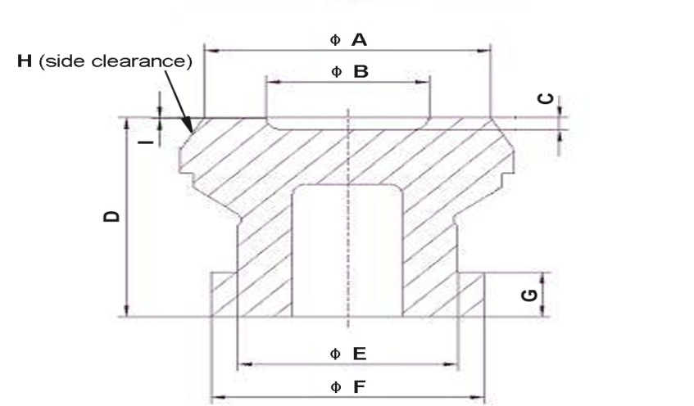
 |  |  | ЛИСТ ОСМОТРА |  |  | Количество | 26
 |  |  | Черновой поддон

Изготовитель: |  | BIE
Название: |  | X-28МСА-500-1 (Франкония 0,5 л.)
Замеры: |  | 0 |  |  |  | Дата: | 0

Код | Размер | + Tol. | - Tol. | Замер | Инструмент для измерения
ØB |  | 0.05 | 0.00 | +/- | Сопряжение с формой, визуально
C |  | 0.05 | -0.05 | мм | Штангенциркуль
D | 57.00 | 0.10 | -0.10 | мм | Штангенциркуль
ØE | 50.00 | 0.00 | -0.10 | мм | Штангенциркуль
ØF | 62.00 | 0.00 | -0.10 | мм | Штангенциркуль
G | 12.70 | 0.00 | -0.07 | +/- | Штангенциркуль

 |  |  |  |  |  |  |  | Слесарь-инструментальщик
 |  |  |  |  |  |  |  |  | подпись | ФИО

Горл. кольцо
 |  |  | ЛИСТ ОСМОТРА |  |  | Количество | 36 |  | 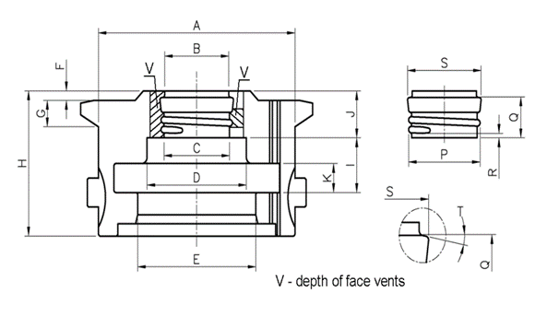
 |  |  | Горловое кольцо

Изготовитель: |  | BIE
Название: |  | X-28МСА-500-1 (Франкония 0,5 л.)
Замеры: |  | 0 |  |  |  | Дата: | 0

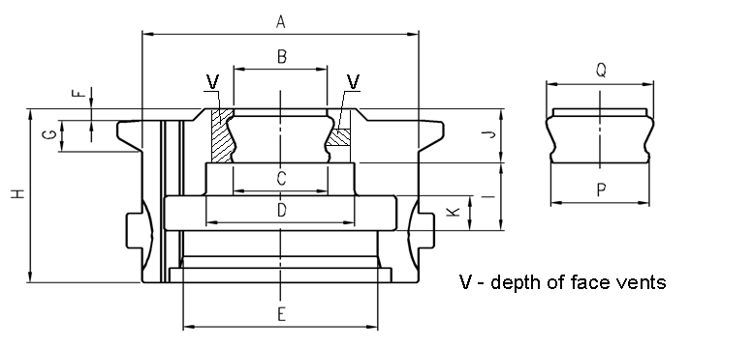
Код | Размер | + Tol. | - Tol. | Замер | Инструмент для измерения
B |  | 0.05 | 0.00 | мм | Штангенциркуль
K |  | 0.03 | 0.00 | +/- | Сопряжение с пресс-кольцом
S
P |  | 0.05 | -0.05 | мм | Штангенциркуль
Сопряжение с черновой формой |  |  |  | +/- | Сопряжение с формой, визуально

Код | Размер | + Tol. | - Tol. | Замер | Инструмент для измерения
B |  | 0.05 | 0.00 | мм | Штангенциркуль
K |  | 0.03 | 0.00 | +/- | Сопряжение с пресс-кольцом
S
P |  | 0.05 | -0.05 | мм | Штангенциркуль
Сопряжение с черновой формой |  |  |  | +/- | Сопряжение с формой, визуально
Код | Размер | + Tol. | - Tol. | Замер | Инструмент для измерения
B |  | 0.05 | 0.00 | мм | Штангенциркуль
K |  | 0.03 | 0.00 | +/- | Сопряжение с пресс-кольцом
S
P |  | 0.05 | -0.05 | мм | Штангенциркуль
Сопряжение с черновой формой |  |  |  | +/- | Сопряжение с формой, визуально

 |  |  |  |  |  |  |  | Слесарь-инструментальщик
 |  |  |  |  |  |  |  |  |  | подпись | ФИО

Финиш. кольцо
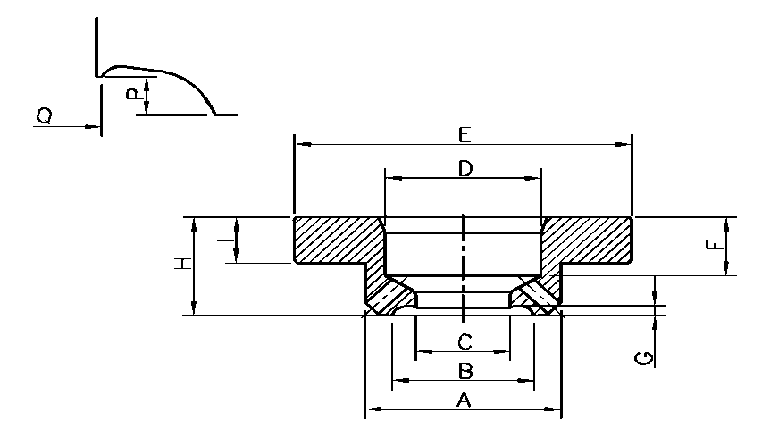
 |  |  | ЛИСТ ОСМОТРА |  |  | Количество | 36
 |  |  | Направляющее кольцо

Изготовитель: |  | BIE
Название: |  | X-28МСА-500-1 (Франкония 0,5 л.)
Замеры: |  | 0 |  |  |  | Дата: | 0

Код | Размер | + Tol. | - Tol. | Замер | Инструмент для измерения
B |  | 0.05 | 0.00 | +/- | Сопряжение с горл. кольцом, визуально
C |  | 0.02 | 0.00 | мм | Штангенциркуль
D |  | 0.00 | -0.03 | +/- | Сопряжение с плунжером
Сопряжение с горловым кольцом |  |  |  | +/- | Визуально
Код | Размер | + Tol. | - Tol. | Замер | Инструмент для измерения
B |  | 0.05 | 0.00 | +/- | Сопряжение с горл. кольцом, визуально
C |  | 0.02 | 0.00 | мм | Штангенциркуль
D |  | 0.00 | -0.03 | +/- | Сопряжение с плунжером
Сопряжение с горловым кольцом |  |  |  | +/- | Визуально
Код | Размер | + Tol. | - Tol. | Замер | Инструмент для измерения
B |  | 0.05 | 0.00 | +/- | Сопряжение с горл. кольцом, визуально
C |  | 0.02 | 0.00 | мм | Штангенциркуль
D |  | 0.00 | -0.03 | +/- | Сопряжение с плунжером
Сопряжение с горловым кольцом |  |  |  | +/- | Визуально

 |  |  |  |  |  |  |  | Слесарь-инструментальщик
 |  |  |  |  |  |  |  |  | подпись | ФИО

Плунжер
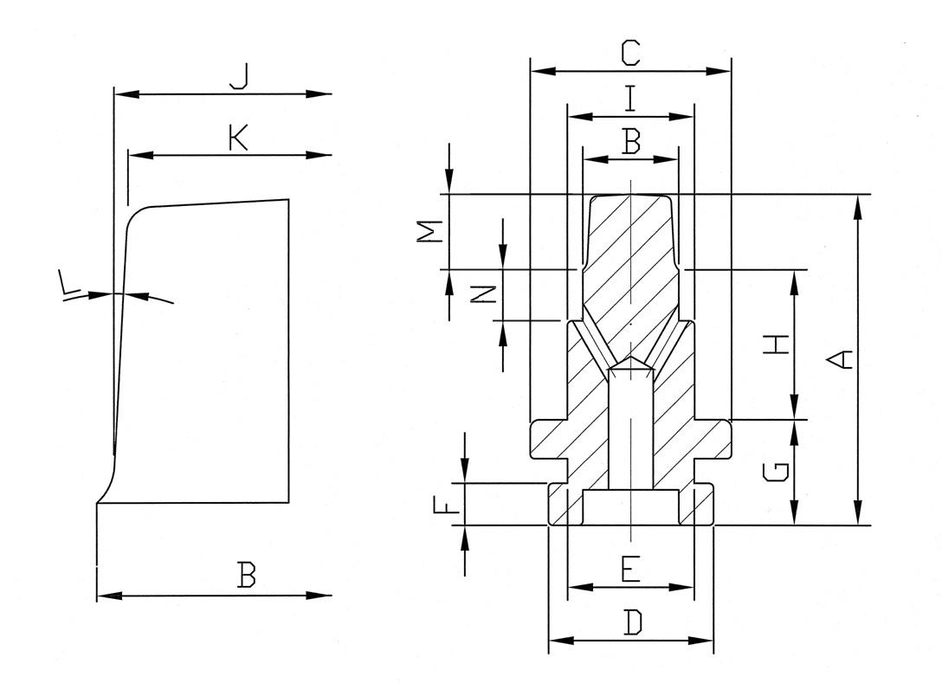
 |  |  | ЛИСТ ОСМОТРА |  |  | Количество | 29
 |  |  | Плунжер

Изготовитель: |  | BIE
Название: |  | X-28МСА-500-1 (Франкония 0,5 л.)
Замеры: |  | 0 |  |  |  | Дата: | 0

Код | Размер | + Tol. | - Tol. | Замер | Инструмент для измерения
A |  | 0.05 | -0.05 | мм | Штангенциркуль
B |  | 0.02 | 0.00 | мм | Штангенциркуль
Состояние (полировка) +/- |  |  |  |  | Визуально

Код | Размер | + Tol. | - Tol. | Замер | Инструмент для измерения
A |  | 0.05 | -0.05 | мм | Штангенциркуль
B |  | 0.02 | 0.00 | мм | Штангенциркуль
Состояние (полировка) +/- |  |  |  |  | Визуально
Код | Размер | + Tol. | - Tol. | Замер | Инструмент для измерения
A |  | 0.05 | -0.05 | мм | Штангенциркуль
B |  | 0.02 | 0.00 | мм | Штангенциркуль
Состояние (полировка) +/- |  |  |  |  | Визуально

 |  |  |  |  |  |  |  | Слесарь-инструментальщик
 |  |  |  |  |  |  |  |  | подпись | ФИО

Втулка
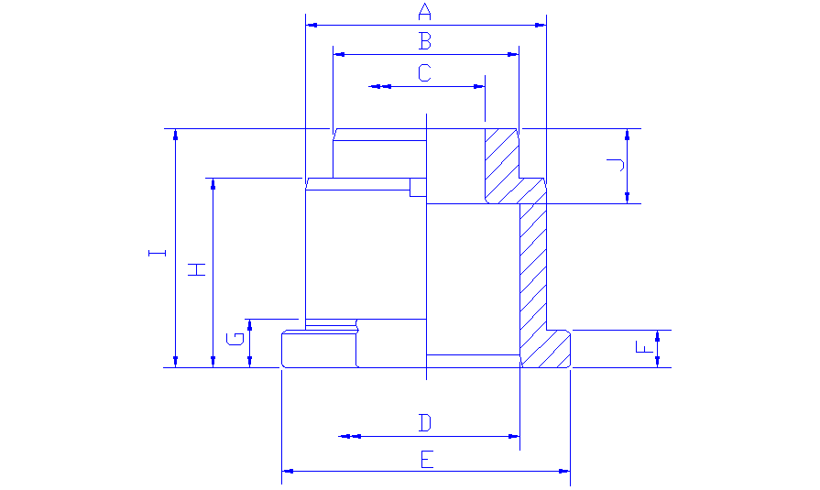
 |  |  | ЛИСТ ОСМОТРА |  |  | Количество | 36
 |  |  | Втулка плунжера

Изготовитель: |  | BIE
Название: |  | X-28МСА-500-1 (Франкония 0,5 л.)
Замеры: |  | 0 |  |  |  | Дата: | 0

Код | Размер | + Tol. | - Tol. | Замер | Инструмент для измерения
A | 58.60 | 0.00 | -0.20 | мм | Штангенциркуль
B | 45.20 | 0.03 | -0.03 | мм | Штангенциркуль
C | 28.60 | 0.00 | -0.03 | +/- | Штангенциркуль
D | 45.30 | 0.05 | -0.05 | +/- | Штангенциркуль
E | 70.00 | 0.10 | -0.10 | мм | Штангенциркуль
F | 9.10 | 0.05 | -0.05 | мм | Штангенциркуль
H | 46.00 | 0.05 | -0.05 | мм | Штангенциркуль
I | 57.90 | 0.05 | -0.05 | мм | Штангенциркуль
Сопряжение: плунжер+г/к+ф/к |  |  |  | +/- | Визуально

 |  |  |  |  |  |  |  | Слесарь-инструментальщик
 |  |  |  |  |  |  |  |  | подпись | ФИО

Дут. головка
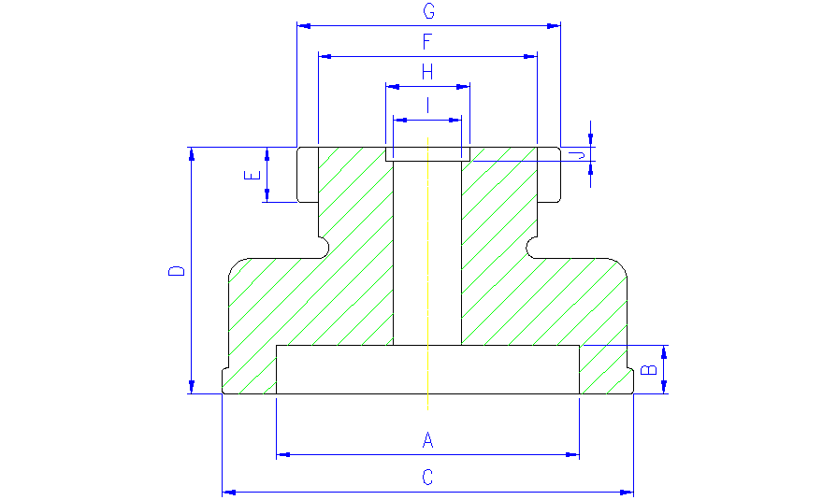
 |  |  | ЛИСТ ОСМОТРА |  |  | Количество | 17
 |  |  | Дутьевая головка

Изготовитель: |  | BIE
Название: |  | X-28МСА-500-1 (Франкония 0,5 л.)
Замеры: |  | 0 |  |  |  | Дата: | 0

Код | Размер | + Tol. | - Tol. | Замер | Инструмент для измерения
A |  | 0.1 | -0.10 | мм | Штангенциркуль
B |  | 0.1 | 0.00 | мм | Штангенциркуль
C | 60.00 | 0.1 | -0.10 | мм | Штангенциркуль
D |  | 0.10 | -0.10 | мм | Штангенциркуль
E | 12.70 | 0.00 | -0.07 | +/- | Штангенциркуль
F | 50.60 | 0.05 | -0.05 | +/- | Штангенциркуль
G | 62.00 | 0.10 | -0.10 | мм | Штангенциркуль

 |  |  |  |  |  |  |  | Слесарь-инструментальщик
 |  |  |  |  |  |  |  |  | подпись | ФИО

Воронка
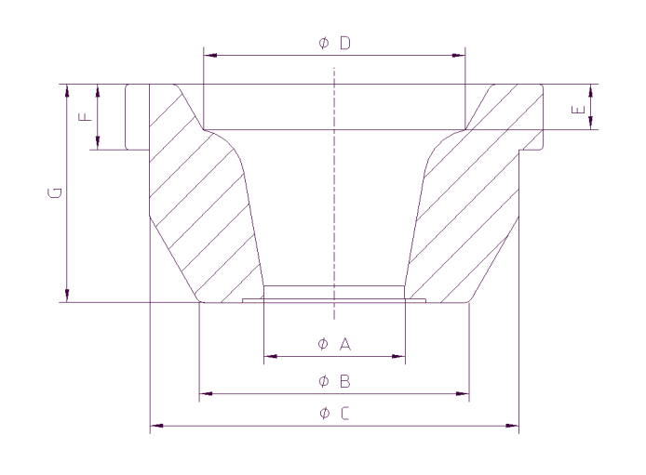
 |  |  | ЛИСТ ОСМОТРА |  |  | Количество | 28
 |  |  | Воронка

Изготовитель: |  | BIE
Название: |  | X-28МСА-500-1 (Франкония 0,5 л.)
Замеры: |  | 0 |  |  |  | Дата: | 0

Код | Размер | + Tol. | - Tol. | Замер | Инструмент для измерения
A |  | 0.10 | -0.10 | мм | Штангенциркуль
B |  | 0.00 | -0.05 | +/- | Сопряжение с черновой формой
C | 89.00 | 0.10 | -0.10 | мм | Штангенциркуль
F | 12.00 | 0.10 | -0.10 | мм | Штангенциркуль
G |  | 0.10 | -0.10 | мм | Штангенциркуль

 |  |  |  |  |  |  |  | Слесарь-инструментальщик
 |  |  |  |  |  |  |  |  | подпись | ФИО

